1.2 组网拓扑
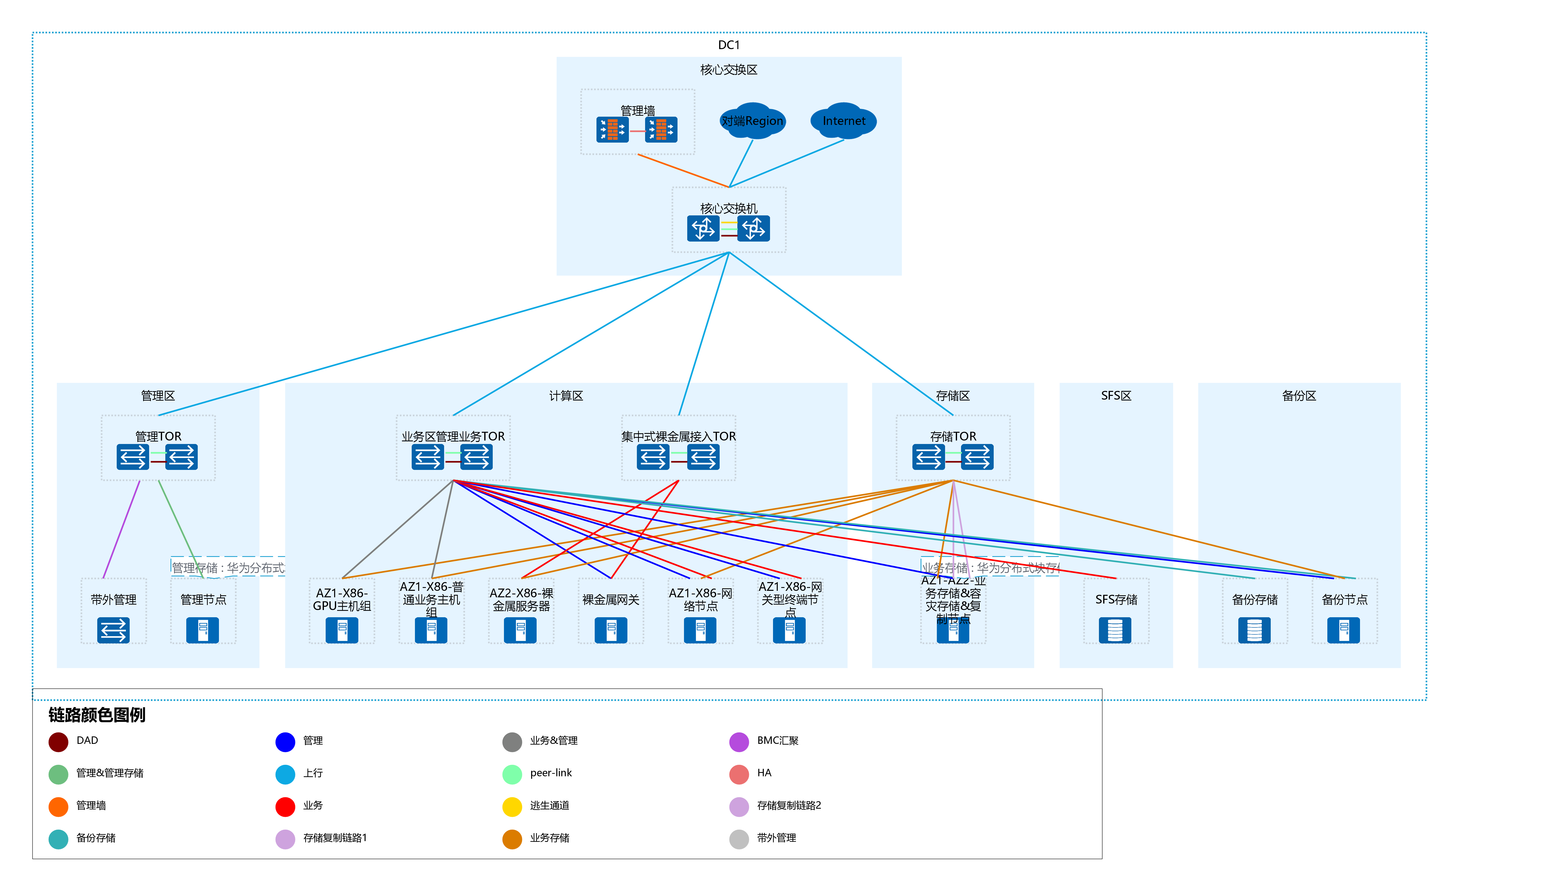
右键点击下图，点击“演示文稿 对象”-“打开”按钮，进入编辑模式

